Tabelle
Cantante |  | Esecuzione
NomeCantante | CodiceReg | CodiceReg | TitoloCanz | Anno | CodiceReg | TitoloCanz | Anno | Autore | Cantante
Salmo | 1 | 1 | 1984 | 2018 | 1 | 1984 | 2018 | Altri | Salmo
Mengoni | 3 | 2 | Nella Pancia dello Squalo | 2016 | 2 | Nella Pancia dello Squalo | 2016 | Mengoni | Mengoni
Elio | 5 | 3 | Essenziale | 2017 | 3 | Essenziale | 2017 | Elio | Elio
Elio | 6 | 4 | Due Vite | 2023 | 4 | Due Vite | 2023 | Elio | Elio
Salmo | 2 | 5 | la terra dei cachi | 1998 | 5 | la terra dei cachi | 1998 | Salmo | Salmo
Mengoni | 4 | 6 | omosessualità | 1998 | 6 | omosessualità | 1998 | null | Mengoni
Daniele Silvestri | 7 | 7 | Salirò | 2008 | 7 | Salirò | 2008 | Daniele Silvestri | Daniele Silvestri

Autore |  |  |  |  | Autore | Cantante
NomeCantante | TitoloCanzone |  |  |  | Altri | Salmo
Altri | Nella Pancia dello Squalo |  |  |  | Mengoni | Mengoni
Mengoni | Due Vite |  |  |  | Elio | Elio
Elio | la terra dei cachi |  |  |  | Elio | Elio
Salmo | 1984 |  |  |  | Salmo | Salmo
Altri | Essenziale |  |  |  | null | Mengoni
Daniele Silvestri | Salirò |  |  |  | Daniele Silvestri | Daniele Silvestri

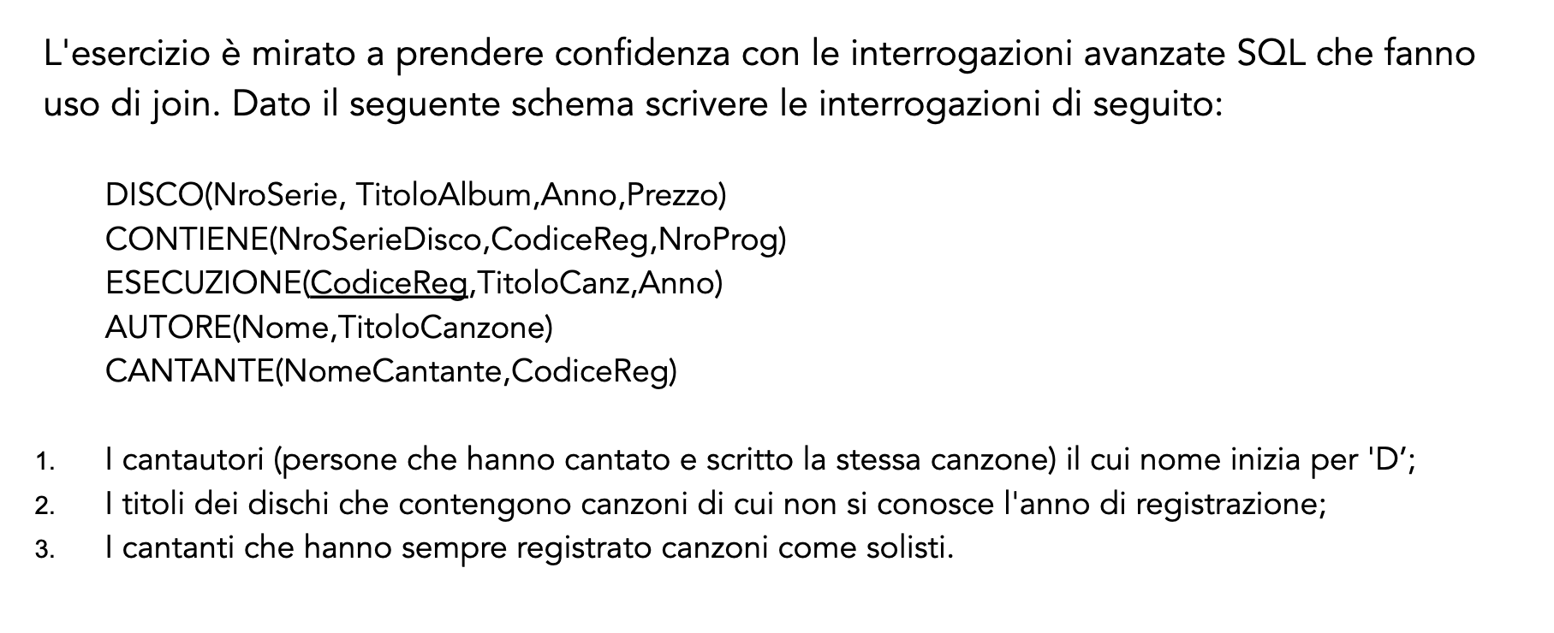
PrimaQuery
Cantautore
Daniele Silvestri

